行政事業レビューシート
 |  |  |  |  |  |  |  |  |  |  |  |  |  |  |  |  |  |  |  |  |  |  | 事業番号 |  |  |  |  |  | 0204
平成２７年度行政事業レビューシート |  |  |  |  |  |  |  |  |  |  |  |  |  |  |  |  |  |  |  |  |  | （ | 国土交通省 |  |  |  |  |  |  |  |  | ）
事業名 |  |  |  | 航空機の運航に関する経費 |  |  |  |  |  |  |  |  |  |  | 担当部局庁 |  |  |  | 海上保安庁装備技術部 |  |  |  |  |  |  |  | 作成責任者
事業開始年度 |  |  |  | 昭和２３年度 |  |  | 事業終了 （予定）年度 |  |  |  | 終了予定なし |  |  |  | 担当課室 |  |  |  | 航空機課 |  |  |  |  |  |  |  | 課長 星野 誠
会計区分 |  |  |  | 一般会計 |  |  |  |  |  |  |  |  |  |  | 政策・施策名 |  |  |  | ５ 安全で安心できる交通の確保、治安・生活安全の確保 １８ 船舶交通の安全と海上の治安を確保する
根拠法令 （具体的な 条項も記載） |  |  |  | 海上保安庁法第５条第１項第２９号 |  |  |  |  |  |  |  |  |  |  | 関係する計画、通知等 |  |  |  | －
主要政策・施策 |  |  |  | 海洋政策 |  |  |  |  |  |  |  |  |  |  | 主要経費 |  |  |  | その他の事項経費
事業の目的 （目指す姿を簡潔に。3行程度以内） |  |  |  | 法令の海上における励行、海難救助、海洋汚染等の防止、海上における犯罪の予防及び鎮圧、海上における犯人の捜査及び逮捕、海上における船舶交通に関する規制、水路、航路標識に関する事務その他海上の安全の確保に関する事務並びにこれらに附帯する事項に関する事務を適確に行い、海上の安全及び治安の確保を図るものである。
事業概要 （5行程度以内。別添可） |  |  |  | 海上保安庁は、海難救助、犯罪の予防及び鎮圧、海上防災、海上交通安全、海洋汚染防止等に係る業務を24時間365日行っているが、さらにこのような業務に加え、近年、不審船対応、テロ対策、尖閣諸島等における領海警備、海洋権益の保全に関する業務にも対応することが必要となっている。 これら質的・量的に拡大している業務を適確に遂行するためには、そのための枢要なアセットである航空機を適正に維持するとともに、運航に必要な燃料を確保することが必要不可欠であるところ、法定整備を始めとする各種整備や修繕を行っているほか、海難救助やしょう戒活動等を実施するための燃料の供給等を行っている。 ※【参考】海上保安庁法第４条 海上保安庁の船舶及び航空機は、航路標識を維持し、水路測量及び海象観測を行い、海上における治安を維持し、遭難船員に援助を与え、又は海難に際し人命及び財産を保護するのに適当な構造、設備及び性能を有する船舶及び航空機でなければならない。
実施方法 |  |  |  | 直接実施
予算額・ 執行額 （単位:百万円） |  |  |  |  |  |  |  | 24年度 |  |  |  |  | 25年度 |  |  |  |  | 26年度 |  |  |  |  |  | 27年度 |  |  |  | 28年度要求
 |  |  |  | 予算の状況 | 当初予算 |  |  | 7,211 |  |  |  |  | 7,760 |  |  |  |  | 8,184 |  |  |  |  |  | 9,073 |  |  |  | 9,965
 |  |  |  |  | 補正予算 |  |  | 488 |  |  |  |  | - |  |  |  |  | 527 |  |  |  |  |  | -
 |  |  |  |  | 前年度から繰越し |  |  | - |  |  |  |  | - |  |  |  |  | - |  |  |  |  |  | - |  |  |  | -
 |  |  |  |  | 翌年度へ繰越し |  |  | - |  |  |  |  | - |  |  |  |  | - |  |  |  |  |  | -
 |  |  |  |  | 予備費等 |  |  | 541 |  |  |  |  | - |  |  |  |  | - |  |  |  |  |  | -
 |  |  |  |  | 計 |  |  | 8,240 |  |  |  |  | 7,760 |  |  |  |  | 8,711 |  |  |  |  |  | 9,073 |  |  |  | 9,965
 |  |  |  | 執行額 |  |  |  | 7,995 |  |  |  |  | 7,703 |  |  |  |  | 8,469
 |  |  |  | 執行率（％） |  |  |  | 97% |  |  |  |  | 99% |  |  |  |  | 97%
成果目標及び成果実績 （アウトカム） |  |  |  | 定量的な成果目標 |  |  |  | 成果指標 |  |  |  |  |  |  |  | 単位 |  |  | 24年度 |  |  |  | 25年度 |  |  | 26年度 |  |  | 目標最終年度
 |  |  |  |  |  |  |  |  |  |  |  |  |  |  |  |  |  |  |  |  |  |  |  |  |  |  |  |  |  |  | 年度
 |  |  |  | 海上保安業務は、巡視船艇、航空機、陸上部署が相互に連携して我が国の広大な管轄海域を昼夜を分かたずカバーすること等により効果があがるものであり、個別の船艇、航空機、陸上施設の整備と結び付けて効果を把握することは困難であり不適当。また、犯罪の防止や領海警備といった数値化が困難な業務が多々あり、全てを定量的に評価していない。現在、巡視船艇・航空機の整備を含む海上保安体制の整備について、要救助海難の救助率、テロ活動による被害発生件数といった指標を基に政策評価を実施。 |  |  |  | 要救助海難の救助率 |  |  |  |  |  |  | 成果実績 | ％ |  |  | 96 |  |  |  | 96 |  |  | 95
 |  |  |  |  |  |  |  |  |  |  |  |  |  |  | 目標値 | ％ |  |  | 95 |  |  |  | 95 |  |  | 95 |  |  | -
 |  |  |  |  |  |  |  |  |  |  |  |  |  |  | 達成度 | ％ |  |  | 101 |  |  |  | 101 |  |  | 100
成果目標及び成果実績（アウトカム）欄についてさらに記載が必要な場合はチェックの上【別紙１】に記載

活動指標及び活動実績 （アウトプット） |  |  |  | 活動指標 |  |  |  |  |  |  |  |  |  |  |  | 単位 |  |  | 24年度 |  |  |  | 25年度 |  |  | 26年度 |  |  | 27年度活動見込
 |  |  |  | 航空機の燃料供給（ジェット燃料） |  |  |  |  |  |  |  |  |  |  | 活動実績 | 万KL |  |  | 2 |  |  |  | 2 |  |  | 2
 |  |  |  |  |  |  |  |  |  |  |  |  |  |  | 当初見込み | 万KL |  |  | 2 |  |  |  | 2 |  |  | 2 |  |  | 2
単位当たり コスト |  |  |  | 算出根拠 |  |  |  |  |  |  |  |  |  |  |  | 単位 |  |  | 24年度 |  |  |  | 25年度 |  |  | 26年度 |  |  | 27年度見込
 |  |  |  | 執行額／航空機数 |  |  |  |  |  |  |  |  |  |  | 単位当たり コスト | 百万円 |  |  | 110 |  |  |  | 106 |  |  | 114 |  |  | 123
 |  |  |  |  |  |  |  |  |  |  |  |  |  |  | 計算式 | 百万円/機 |  |  | 7,995/73 |  |  |  | 7,703/73 |  |  | 8,469/74 |  |  | 9,073/74
平成27・28年度予算内訳（単位：百万円） |  | 費 目 |  |  |  | 27年度当初予算 |  |  |  | 28年度要求 |  |  |  | 主な増減理由
 |  | 航空機及船舶運航費 |  |  |  | 9,073 |  |  |  | 9,965 |  |  |  | 離島・遠方海域におけるしょう戒体制を強化するために必要な燃料費及び修繕費を確保することから、要求額が前年度を上回っている。 「新しい日本のための優先課題推進枠」1,516百万円

 |  | 計 |  |  |  | 9,073 |  |  |  | 9,965
事業所管部局による点検・改善
 |  | 項 目 |  |  |  |  |  |  |  |  |  |  |  |  |  |  |  | 評 価 |  | 評価に関する説明
国費投入の必要性 |  | 事業の目的は国民や社会のニーズを的確に反映しているか。 |  |  |  |  |  |  |  |  |  |  |  |  |  |  |  | ○ |  | わが国の主権の確保、海洋権益の保全を図るために必要な体制の整備を推進、及び執行体制の強化を図ることは国が実施しなければならず、かつ、優先度が高い。
 |  | 地方自治体、民間等に委ねることができない事業なのか。 |  |  |  |  |  |  |  |  |  |  |  |  |  |  |  | ○ |  | 同上
 |  | 政策目的の達成手段として必要かつ適切な事業か。政策体系の中で優先度の高い事業か。 |  |  |  |  |  |  |  |  |  |  |  |  |  |  |  | ○ |  | 同上
事業の効率性 |  | 競争性が確保されているなど支出先の選定は妥当か。 |  |  |  |  |  |  |  |  |  |  |  |  |  |  |  | ○ |  | 調達は法令に基づく一般競争、公募の実施により競争性を確保することはもとより、市場調査や他機関との情報共有を重ねコスト削減に努めている。
 |  | 受益者との負担関係は妥当であるか。 |  |  |  |  |  |  |  |  |  |  |  |  |  |  |  | ‐
 |  | 単位当たりコスト等の水準は妥当か。 |  |  |  |  |  |  |  |  |  |  |  |  |  |  |  | ‐
 |  | 資金の流れの中間段階での支出は合理的なものとなっているか。 |  |  |  |  |  |  |  |  |  |  |  |  |  |  |  | ○ |  | 調達は法令に基づく一般競争、公募の実施により競争性を確保することはもとより、市場調査や他機関との情報共有を重ねコスト削減に努めている。
 |  | 費目・使途が事業目的に即し真に必要なものに限定されているか。 |  |  |  |  |  |  |  |  |  |  |  |  |  |  |  | ○ |  | 同上
 |  | 不用率が大きい場合、その理由は妥当か。（理由を右に記載） |  |  |  |  |  |  |  |  |  |  |  |  |  |  |  | ‐
 |  | その他コスト削減や効率化に向けた工夫は行われているか |  |  |  |  |  |  |  |  |  |  |  |  |  |  |  | ○ |  | 調達は法令に基づく一般競争、公募の実施により競争性を確保することはもとより、市場調査や他機関との情報共有を重ねコスト削減に努めている。
事業の有効性 |  | 成果実績は成果目標に見合ったものとなっているか |  |  |  |  |  |  |  |  |  |  |  |  |  |  |  | ○ |  | 成果実績は成果目標を達成したものとなっている。
 |  | 事業実施に当たって他の手段・方法等が考えられる場合、それと比較してより効果的あるいは低コストで実施できているか。 |  |  |  |  |  |  |  |  |  |  |  |  |  |  |  | ○ |  | 老朽・旧式化が顕著な機体について重点的に代替整備を進めることに加え、計画的な整備や長期使用が見込まれる枯渇部品の確保を図っている。
 |  | 活動実績は見込みに見合ったものであるか。 |  |  |  |  |  |  |  |  |  |  |  |  |  |  |  | ○ |  | 同上
 |  | 整備された施設や成果物は十分に活用されているか。 |  |  |  |  |  |  |  |  |  |  |  |  |  |  |  | ○ |  | 同上
関連事業 |  | 関連する事業がある場合、他部局・他府省等と適切な役割分担を行っているか。（役割分担の具体的な内容を各事業の右に記載） |  |  |  |  |  |  |  |  |  |  |  |  |  |  |  | ‐ |  | -
 |  | 所管府省・部局名 |  |  |  |  |  | 事業番号 |  |  |  | 事業名
 |  | - |  |  |  |  |  | - |  |  |  | -
 |  | - |  |  |  |  |  | - |  |  |  | -
点検・改善結果 |  | 点検結果 |  | 領海警備や海洋権益の保全を図るため、固定翼航空機によるしょう戒監視体制を強化している。 修繕に関しては、引き続き職員による点検整備を増やすことで業者による整備間隔を延伸したり、解役が迫った航空機について、法定点検が必要となる所定の飛行時間に達しないよう運用を調整し、節減を図っている。
 |  | 改善の 方向性 |  | 引き続き、調達方式の見直し等により、調達コストの縮減に努める。
外部有識者の所見

行政事業レビュー推進チームの所見
事業内容の 一部改善 |  |  | 領海警備や海洋権益の保全を図るため、固定翼航空機によるしょう戒監視体制の見直しにより、必要な運航費を確保している。 また、職員による整備や運用方法の見直し等により適切なコストの削減が認められる。 引き続き、領海警備や海洋権益の保全の必要性に鑑み、財政上の制約も踏まえつつ、運航費のあり方を見直すとともに、調達方式の改善にも努め、計画的な調達を行っていくべきである。
所見を踏まえた改善点/概算要求における反映状況
執行等改善 |  |  | 行政事業レビュー推進チーム所見を踏まえ、引き続き必要な運航費の確保を図るとともに、職員による整備や運用方法を見直した。
備考

関連する過去のレビューシートの事業番号
平成22年度 |  |  |  | 518 |  |  |  |  | 平成23年度 |  |  |  | 496 |  |  |  |  |  |  | 平成24年度 |  |  |  |  | 541
平成25年度 |  |  |  | 207 |  |  |  |  | 平成26年度 |  |  |  | 200
資金の流れ （資金の受け取り先が何を行っているかについて補足する）（単位：百万円） |  |  |  | ※平成26年度実績を記入。執行実績がない新規事業、新規要求事業については現時点で予定やイメージを記入。

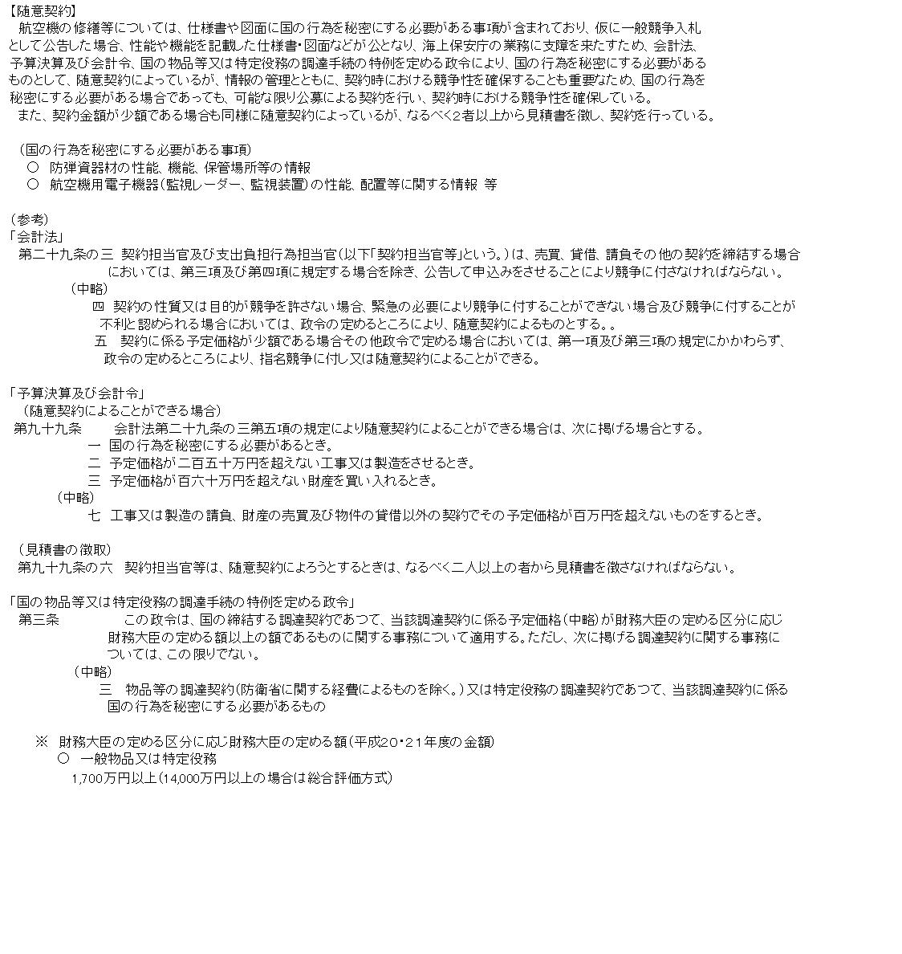

費目・使途 （「資金の流れ」においてブロックごとに最大の金額が支出されている者について記載する。費目と使途の双方で実情が分かるように記載） |  |  |  | A. 株式会社ティー・エム・シー・インターナショナル |  |  |  |  |  |  |  |  |  |  |  |  | E.
 |  |  |  | 費 目 |  | 使 途 |  |  |  |  |  |  |  |  | 金 額 (百万円） |  | 費 目 |  |  |  | 使 途 |  |  |  |  |  |  |  |  | 金 額 (百万円）
 |  |  |  | 役務費 |  | 航空機用部品整備 |  |  |  |  |  |  |  |  | 498
 |  |  |  | 物品購入費 |  | 航空機用部品買入 |  |  |  |  |  |  |  |  | 26

 |  |  |  | 計 |  |  |  |  |  |  |  |  |  |  | 524 |  | 計 |  |  |  |  |  |  |  |  |  |  |  |  | 0
 |  |  |  | B. 富士重工業株式会社 |  |  |  |  |  |  |  |  |  |  |  |  | F.
 |  |  |  | 費 目 |  | 使 途 |  |  |  |  |  |  |  |  | 金 額 (百万円） |  | 費 目 |  |  |  | 使 途 |  |  |  |  |  |  |  |  | 金 額 (百万円）
 |  |  |  | 役務費 |  | 航空機整備 |  |  |  |  |  |  |  |  | 905

 |  |  |  | 計 |  |  |  |  |  |  |  |  |  |  | 905 |  | 計 |  |  |  |  |  |  |  |  |  |  |  |  | 0
 |  |  |  | C. コスモ石油株式会社 |  |  |  |  |  |  |  |  |  |  |  |  | G.
 |  |  |  | 費 目 |  | 使 途 |  |  |  |  |  |  |  |  | 金 額 (百万円） |  | 費 目 |  |  |  | 使 途 |  |  |  |  |  |  |  |  | 金 額 (百万円）
 |  |  |  | 物品購入費 |  | 航空機用燃料 |  |  |  |  |  |  |  |  | 399

 |  |  |  | 計 |  |  |  |  |  |  |  |  |  |  | 399 |  | 計 |  |  |  |  |  |  |  |  |  |  |  |  | 0
 |  |  |  | D. 株式会社アイ・エー・エスエス |  |  |  |  |  |  |  |  |  |  |  |  | H.
 |  |  |  | 費 目 |  | 使 途 |  |  |  |  |  |  |  |  | 金 額 (百万円） |  | 費 目 |  |  |  | 使 途 |  |  |  |  |  |  |  |  | 金 額 (百万円）
 |  |  |  | 役務費 |  | 航空機飛行支援業務 |  |  |  |  |  |  |  |  | 10

 |  |  |  | 計 |  |  |  |  |  |  |  |  |  |  | 10 |  | 計 |  |  |  |  |  |  |  |  |  |  |  |  | 0
費目・使途欄についてさらに記載が必要な場合はチェックの上【別紙２】に記載

 | 支出先上位１０者リスト
 | A.
 |  | 支 出 先 |  |  |  |  | 業 務 概 要 |  |  |  |  |  |  |  |  |  |  |  |  |  |  |  |  | 支 出 額 （百万円） |  |  | 入札者数 |  |  | 落札率
1 |  | 株式会社ティー・エム・シー・インターナショナル |  |  |  |  | 航空機用部品整備 |  |  |  |  |  |  |  |  |  |  |  |  |  |  |  |  | 118 |  |  | 2 |  |  | 98
2 |  | 株式会社ティー・エム・シー・インターナショナル |  |  |  |  | 航空機用部品整備 |  |  |  |  |  |  |  |  |  |  |  |  |  |  |  |  | 112 |  |  | 2 |  |  | 98
3 |  | 株式会社ティー・エム・シー・インターナショナル |  |  |  |  | 航空機用部品整備 |  |  |  |  |  |  |  |  |  |  |  |  |  |  |  |  | 56 |  |  | 3 |  |  | 99
4 |  | 株式会社ティー・エム・シー・インターナショナル |  |  |  |  | 航空機用部品整備 |  |  |  |  |  |  |  |  |  |  |  |  |  |  |  |  | 48 |  |  | 2 |  |  | 98
5 |  | 株式会社ティー・エム・シー・インターナショナル |  |  |  |  | 航空機用部品整備 |  |  |  |  |  |  |  |  |  |  |  |  |  |  |  |  | 27 |  |  | 2 |  |  | 99
6 |  | 株式会社ティー・エム・シー・インターナショナル |  |  |  |  | 航空機用部品整備 |  |  |  |  |  |  |  |  |  |  |  |  |  |  |  |  | 25 |  |  | 3 |  |  | 97
7 |  | 株式会社ティー・エム・シー・インターナショナル |  |  |  |  | 航空機用部品整備 |  |  |  |  |  |  |  |  |  |  |  |  |  |  |  |  | 24 |  |  | 1 |  |  | 100
8 |  | 株式会社ティー・エム・シー・インターナショナル |  |  |  |  | 航空機用部品整備 |  |  |  |  |  |  |  |  |  |  |  |  |  |  |  |  | 23 |  |  | 1 |  |  | 100
9 |  | 株式会社ティー・エム・シー・インターナショナル |  |  |  |  | 航空機用部品整備 |  |  |  |  |  |  |  |  |  |  |  |  |  |  |  |  | 19 |  |  | 1 |  |  | 99
10 |  | 株式会社ティー・エム・シー・インターナショナル |  |  |  |  | 航空機用部品整備 |  |  |  |  |  |  |  |  |  |  |  |  |  |  |  |  | 17 |  |  | 1 |  |  | 100
11 |  | 株式会社ティー・エム・シー・インターナショナル |  |  |  |  | 航空機用部品買入 |  |  |  |  |  |  |  |  |  |  |  |  |  |  |  |  | 16 |  |  | 2 |  |  | 98
12 |  | 株式会社ティー・エム・シー・インターナショナル |  |  |  |  | 航空機用部品整備 |  |  |  |  |  |  |  |  |  |  |  |  |  |  |  |  | 11 |  |  | 1 |  |  | 100
13 |  | 株式会社ティー・エム・シー・インターナショナル |  |  |  |  | 航空機用部品整備 |  |  |  |  |  |  |  |  |  |  |  |  |  |  |  |  | 9 |  |  | 1 |  |  | 99
14 |  | 株式会社ティー・エム・シー・インターナショナル |  |  |  |  | 航空機用部品買入 |  |  |  |  |  |  |  |  |  |  |  |  |  |  |  |  | 6 |  |  | 1 |  |  | 100
15 |  | 株式会社ティー・エム・シー・インターナショナル |  |  |  |  | 航空機用部品買入 |  |  |  |  |  |  |  |  |  |  |  |  |  |  |  |  | 4 |  |  | 1 |  |  | 93
16 |  | 株式会社ティー・エム・シー・インターナショナル |  |  |  |  | 航空機用部品整備 |  |  |  |  |  |  |  |  |  |  |  |  |  |  |  |  | 4 |  |  | 1 |  |  | 99
17 |  | 株式会社ティー・エム・シー・インターナショナル |  |  |  |  | 航空機用部品整備 |  |  |  |  |  |  |  |  |  |  |  |  |  |  |  |  | 3 |  |  | 1 |  |  | 94
18 |  | 株式会社ティー・エム・シー・インターナショナル |  |  |  |  | 航空機用部品整備 |  |  |  |  |  |  |  |  |  |  |  |  |  |  |  |  | 2 |  |  | 1 |  |  | 99
19 |  | 三井物産エアロスペース株式会社 |  |  |  |  | 航空機用部品買入 |  |  |  |  |  |  |  |  |  |  |  |  |  |  |  |  | 217 |  |  | 1 |  |  | 85
20 |  | 三井物産エアロスペース株式会社 |  |  |  |  | 航空機用部品買入 |  |  |  |  |  |  |  |  |  |  |  |  |  |  |  |  | 113 |  |  | 1 |  |  | 85
21 |  | 三井物産エアロスペース株式会社 |  |  |  |  | 航空機用部品買入 |  |  |  |  |  |  |  |  |  |  |  |  |  |  |  |  | 14 |  |  | 1 |  |  | 92
22 |  | 三井物産エアロスペース株式会社 |  |  |  |  | 航空機用部品買入 |  |  |  |  |  |  |  |  |  |  |  |  |  |  |  |  | 9 |  |  | 1 |  |  | 85
23 |  | 三井物産エアロスペース株式会社 |  |  |  |  | 航空機整備に必要な技術情報提供 |  |  |  |  |  |  |  |  |  |  |  |  |  |  |  |  | 4 |  |  | 1 |  |  | 100
24 |  | 三井物産エアロスペース株式会社 |  |  |  |  | 航空機整備に必要な技術情報提供 |  |  |  |  |  |  |  |  |  |  |  |  |  |  |  |  | 2 |  |  | 1 |  |  | 99
25 |  | エアバス・ヘリコプターズ・ジャパン株式会社 |  |  |  |  | 航空機用部品買入 |  |  |  |  |  |  |  |  |  |  |  |  |  |  |  |  | 111 |  |  | 1 |  |  | 100
26 |  | エアバス・ヘリコプターズ・ジャパン株式会社 |  |  |  |  | 航空機用部品買入 |  |  |  |  |  |  |  |  |  |  |  |  |  |  |  |  | 34 |  |  | 1 |  |  | 93
27 |  | 株式会社昌新 |  |  |  |  | 航空機用部品買入 |  |  |  |  |  |  |  |  |  |  |  |  |  |  |  |  | 124 |  |  | 1 |  |  | 100
28 |  | 株式会社ＪＡＬＵＸ |  |  |  |  | 航空機用部品買入 |  |  |  |  |  |  |  |  |  |  |  |  |  |  |  |  | 31 |  |  | 1 |  |  | 98
...

